Sheet
제목 | 스티커사진 | 링크사진 | 링크 | fake?
백종원 짬뽕 라면 만들기 대패삼겹살 라면 맛있게 끓이는 법... |  |  | https://blog.naver.com/peace8012/222801525270
백종원 냉라면 레시피 라면 맛있게 끓이는 법 여름음식 |  |  | https://blog.naver.com/naettee/222802740426
백종원 냉라면 레시피 여름 라면 맛있게 끓이는 법 시원한 음식 |  |  | https://blog.naver.com/mijinkim80/222764497821
신라면 투움바파스타 만들기 간단 우유 라면 파스타 |  |  | https://blog.naver.com/jin5194/222789382877
모 스테이크 하우스의 유명한 그 파스타 <투움바 라면 파스타> |  |  | https://blog.naver.com/andbooks/222756393708

해물라면 레시피 꽃게 라면 맛있게 끓이는법 라면요리 |  |  | https://blog.naver.com/kimhy004/222750854202
백종원 라볶이 레시피 만들기 라볶이 황금레시피 라면요리 쉽쥬~ |  |  | https://blog.naver.com/lalacucina/222780779653
라볶이 레시피 라면볶이 만들기 치즈 라볶이 황금레시피 라면요리 |  |  | https://blog.naver.com/limeshampoo/222705697502
점심메뉴 추천 카레 만드는법 카레라면 |  |  | https://blog.naver.com/blogdanielland/222756319832
백종원 비빔면 양념장 비빔라면 매콤한 라면요리 |  |  | https://blog.naver.com/nkh9475/222800127714
제첩잡기2탄, 재첩라면 별미로세,나만의 피서법,.재첩손질법 |  |  | https://blog.naver.com/007crr/222806094925
라면밥 레시피, K-디저트 캠핑요리추천 컵라면볶음밥 만들기! |  |  | https://blog.naver.com/jiwon_n37/222754698756
순두부 열라면 국물이 끝내주는 해장라면 라면 맛있게 끓이는... |  |  | https://blog.naver.com/baby0817/222719199228
백종원 콩나물 해장라면 해장 음식 라면 맛있게 끓이는 법... |  |  | https://blog.naver.com/peace8012/222686371271
라볶이 레시피 라볶이 황금레시피 킹 라면요리 |  |  | https://blog.naver.com/lovetogapyjs/222811373013

백종원 라볶이 레시피 만들기 라볶이 황금레시피 라면요리 |  |  | https://blog.naver.com/ssieie/222752908549
백종원 냉라면 레시피 라면 맛있게 끓이는 법 |  |  | https://blog.naver.com/jin5194/222811933353
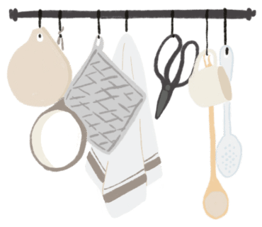
짜파구리 조리법 짜장라면 조합 짜파게티 맛있게 끓이는법... |  |  | https://blog.naver.com/psy9133/222749916970
냉라면 레시피!! 시원하고 새콤달콤하게 즐겨요~ |  |  | https://blog.naver.com/freshtea/222803794905

신라면 투움바 파스타 우유 로제라면 맛있게 끓이는법 |  |  | https://blog.naver.com/kimhy004/222738380850
신라면 투움바 파스타 로제 라면 로제떡볶이 만들기 |  |  | https://blog.naver.com/mijinkim80/222755965659
백종원 냉라면 레시피 여름음식 시원한 음식 라면 맛있게... |  |  | https://blog.naver.com/limeshampoo/222733594241
짜파구리 조리법 이거지 짜파게티 조합 라면 맛있게 끓이는 법 |  |  | https://blog.naver.com/witchyoli/222772616173

백종원 냉라면 레시피 간단한 야식메뉴 콩나물 라면 맛있게... |  |  | https://blog.naver.com/kyoungmik/222803581927
돼지고기 라면 맛있게 끓이는 법 돼지고기 누린내 없는 라면... |  |  | https://blog.naver.com/madamivory/222803145839

순두부 열라면 레시피 1인분 요리 라면 맛있게 끓이는 법 |  |  | https://blog.naver.com/pyoun0181/222760716022
라면 맛있게 끓이는 법 백종원 김치라면 끓이기 참치 넣고... |  |  | https://blog.naver.com/peace8012/222735797944
라면요리 얼큰한 굴짬뽕 해장라면 레시피 해장음식 |  |  | https://blog.naver.com/blogdanielland/222722298406

국물 포함 18칼로리 곤약면 저탄수화물 빼빼곤약 라면 먹는다 |  |  | https://blog.naver.com/crispynote/222811567635
순두부 열라면 레시피 순두부 요리 순두부라면 |  |  | https://blog.naver.com/jin5194/222813613342
햄 김치 부대찌개 양념장 만드는법 육수 재료 라면 소세지 요리 |  |  | https://blog.naver.com/bongs1021/222779374685
백종원 라볶이 레시피 만들기 라볶이 황금레시피 간단한 라면... |  |  | https://blog.naver.com/lalacucina/222716245961
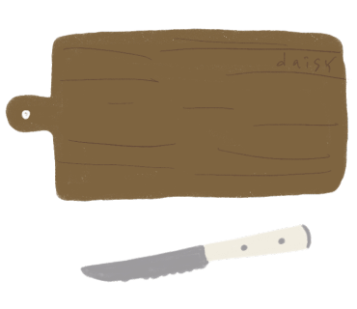
백종원 라볶이 레시피 라면볶이 분식 메뉴 라면요리 만들기 |  |  | https://blog.naver.com/psy9133/222739650576
백종원 라볶이 레시피 라면볶이 라면요리 야식메뉴 |  |  | https://blog.naver.com/kimhy004/222718107790
에어프라이기 라면땅 만들기 간단한 간식 추천 |  |  | https://blog.naver.com/limeshampoo/222791411220 | 1
백종원 비빔면 조합 굿 차돌박이 요리 라면 맛있게 끓이는 법 |  |  | https://blog.naver.com/witchyoli/222744300714
백종원 냉라면 레시피, 진라면 + 콩나물 요리 시원한 음식! |  |  | https://blog.naver.com/jiwon_n37/222797869741
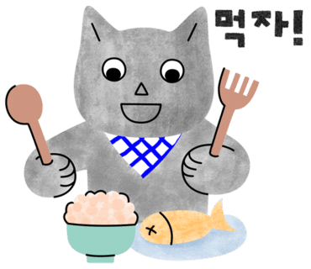
쿠지라이식 라면 맛있게 끓이는 법 국물라면 지겹다면 볶음라면 |  |  | https://blog.naver.com/sperospera84/222808332065
순두부 열라면 레시피 요리 라면 맛있게 끓이는법 1인분 2인분... |  |  | https://blog.naver.com/mijinkim80/222744356421
라볶이 레시피 간단한 야식 만들기 라면볶이 황금레시피 라면요리 |  |  | https://blog.naver.com/peace8012/222757125711
불닭볶음면 로제 라면 맛있게 끓이는법 |  |  | https://blog.naver.com/blogdanielland/222760942586
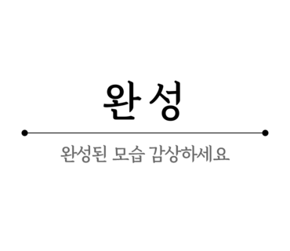
짜파구리 조리법 레시피 오밀조밀하게 챙겨본 짜파구리 라면... |  |  | https://blog.naver.com/misoo0612/222802660582

레시피 박솔미 된장 라구 소스 레시피 라면볶음 만들기 라면요리 |  |  | https://blog.naver.com/jh2y3/222783173826
백종원 냉라면 레시피 라면 맛있게 끓이는 법 라면요리 여름음식 |  |  | https://blog.naver.com/moonra84/222803673784
조리법 레시피 짜파구리 짜파게티 맛있게 끓이는법 짜장 라면 조합 |  |  | https://blog.naver.com/bongs1021/222799005429
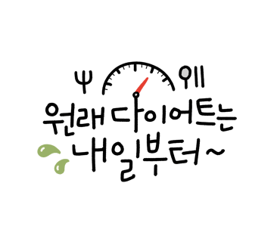
만들기 _ 라면요리 황금레시피로 즐기는 라면볶이 야식메뉴로... |  |  | https://blog.naver.com/youth121/222723740353

백종원 냉라면 레시피 라면 맛있게 끓이는 법 여름음식 시원한... |  |  | https://blog.naver.com/kimhy004/222775505767
홍콩식 토마토라면 레시피 해장 라면 맛있게 끓이는법 토마토... |  |  | https://blog.naver.com/limeshampoo/222729119966
백종원 냉라면 레시피 여름철 라면 맛있게 끓이는 법 |  |  | https://blog.naver.com/psy9133/222735617437
라면 맛있게 끓이는법 신라면 투움바 실패없는 라면요리 우유... |  |  | https://blog.naver.com/witchyoli/222724833446 | 1
신라면 투움바, 신라면 요리 라면으로 새우로제파스타 만들기! |  |  | https://blog.naver.com/jiwon_n37/222776183838
라면 스파게티 만드는 법 파는 것보다 맛있는 소스 재료! 오늘... |  |  | https://blog.naver.com/hsk0328/222807931602
라면스프 하나로 떡볶이 황금레시피 국물 떡볶이 레시피 라면... |  |  | https://blog.naver.com/peace8012/222777777614

라볶이 레시피 간단한 라면요리 라볶이 만들기 황금레시피 |  |  | https://blog.naver.com/lafleur7/222695614043
짜파게티 맛있게 끓이는법 라면요리 간짜장면 만들기 |  |  | https://blog.naver.com/blogdanielland/222732566766
백종원 라볶이 레시피 간단한 야식 라면볶이 라면요리 라볶이... |  |  | https://blog.naver.com/firehouse79/222726016921
바지락 라면, 시원한 국물이 끝내주는 바지락 해장 라면 |  |  | https://blog.naver.com/coolcat1009/222791458336
에어프라이어 라면땅 만들기 마요라면땅 과자 라면요리 간단한... |  |  | https://blog.naver.com/bongs1021/222805337607

류수영 라볶이 황금레시피 이거네~!어남선생레시피 라면요리 |  |  | https://blog.naver.com/dhdmsdo79/222789954913
[삼양 흑삼계탕면] 초복에 먹기 좋은 한정판 짭짤한라면 |  |  | https://blog.naver.com/blk_lg_ryan/222813501791
짜파구리 조리법 짜파게티 맛있게 끓이는법 짜장라면 조합... |  |  | https://blog.naver.com/peace8012/222779702626
골뱅이 비빔면 골빔면 비빔면 조합 라면요리 간단한 점심메뉴 |  |  | https://blog.naver.com/peace8012/222794094426
신라면 투움바 로제라면 레시피 라면요리 간단한 야식 |  |  | https://blog.naver.com/peace8012/222678200643
신라면 투움바 파스타 만들기 로제라면 우유라면 간단한 점심메뉴 |  |  | https://blog.naver.com/limeshampoo/222780025255
순두부 열라면 레시피 1인분 해장라면 김치라면 라면 맛있게... |  |  | https://blog.naver.com/bongs1021/222775627441
쿠지라이식 라면 맛있게 끓이는 법 계란 치즈라면 볶음라면... |  |  | https://blog.naver.com/limeshampoo/222712503358
골뱅이 비빔면 조합 골빔면 매운 비빔면 골뱅이 요리 비빔라면 |  |  | https://blog.naver.com/limeshampoo/222765247030
라면 맛있게 끓이는 법 김치라면 끓이기 맛보장! 해장라면... |  |  | https://blog.naver.com/lalacucina/222741167999
채소 가득 냉라면 만들기. 여름음식 라면요리.... |  |  | https://blog.naver.com/catseyesung/222813507780
불닭볶음면 콘치즈 라면요리 야식 메뉴 추천 |  |  | https://blog.naver.com/kimhy004/222681493478

쿠지라이식 라면 볶음라면 레시피 라면 맛있게 끓이는 법... |  |  | https://blog.naver.com/psy9133/222771072812
콩나물 해장라면 만들기 새우도 넣었어요 |  |  | https://blog.naver.com/yel_1004/222766624984
백종원 라볶이 레시피 간단한 점심메뉴 라면요리 |  |  | https://blog.naver.com/minimini0107/222812807215
라볶이 레시피 (황금레시피) 라볶이 만들기 라면요리 야식 메뉴... |  |  | https://blog.naver.com/jsk3514/222804214876
오징어 짜장라면 레시피 간단 캠핑점심 메뉴 라면요리 |  |  | https://blog.naver.com/cio629/222806682615
순두부 열라면 레시피 순두부 요리 라면 맛있게 끓이는 법 |  |  | https://blog.naver.com/lalacucina/222796112795

콩나물 라면 맛있게 끓이는법 해장 음식 콩나물 해장라면 요리 |  |  | https://blog.naver.com/kimhy004/222692232607
순두부 열라면 레시피, 열라면 순두부 1인분 끓이는법! |  |  | https://blog.naver.com/jiwon_n37/222746553564
라면죽 만드는법 라죽 혼밥메뉴 간단 라면요리 |  |  | https://blog.naver.com/cmnapple1004/222807375068

에어프라이어 라면땅 만들기 마요라면땅 라면과자 맥주안주 |  |  | https://blog.naver.com/kimhy004/222728347192
라면보다 쉬운 로제파스타 만들기 |  |  | https://blog.naver.com/minkknim/222798190403
쿠지라이식 라면 맛있게 끓이는 법 틈새라면 치즈라면 만드는 법 |  |  | https://blog.naver.com/limeshampoo/222800304689
콩나물 해장라면 추천 김치콩나물라면 콩나물 김치라면 만드는 법 |  |  | https://blog.naver.com/moonra84/222767751061
순두부 열라면 레시피 2인분 해장라면으로 좋은 순두부요리... |  |  | https://blog.naver.com/gugu9416/222811910732
자취생 요리 간단한 컵라면 볶음밥 라면스프 요리 |  |  | https://blog.naver.com/nkh9475/222746437089
라면 맛있게 끓이는 법 참치숙주라면 레시피 참치캔요리 해장라면 |  |  | https://blog.naver.com/moonra84/222770136339
캔참치 요리 라면 맛있게 끓이는법 라면요리 |  |  | https://blog.naver.com/blogdanielland/222774319100
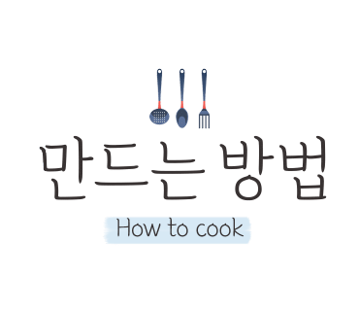
배홍동 비빔면 비빔라면 맛있게 먹는 법 |  |  | https://blog.naver.com/unmix/222797880105
야식메뉴 삼양 맛있는 라면 추천 볶음면 간짬뽕 야식종류 |  |  | https://blog.naver.com/blogdanielland/222790437135

순두부 열라면 1인분 레시피, 순두부라면 주말요리 추천 |  |  | https://blog.naver.com/yimi0505/222740150694
순두부 열라면 1인분 레시피, 순두부라면 주말요리 추천 |  |  | https://blog.naver.com/yimi0505/222740150694
골뱅이 비빔면 골빔면 비빔면 조합 비빔라면 골뱅이요리 야식메뉴 |  |  | https://blog.naver.com/lafleur7/222809015328
전자레인지 라면땅 만들기 백종원 라면땅 전자레인지로 간편하게! |  |  | https://blog.naver.com/limeshampoo/222735889972
해장 음식 해장 추천 새우 짬뽕 해장라면 맛있게 끓이는 법 |  |  | https://blog.naver.com/blogdanielland/222798120873
계란라면 끓이기 튀기지않은 쫄깃한 꽃게탕면 라면요리 |  |  | https://blog.naver.com/bdan9333/222759474992
채식 볶음라면 만드는 법 냉동 만두 라면 볶음라면 레시피 |  |  | https://blog.naver.com/madamivory/222753172564
라면땅 만들기 마요네즈 신의 한 수네~ 초간단 라면요리 |  |  | https://blog.naver.com/dhdmsdo79/222778423966
불닭볶음면 콘치즈 라면요리 모짜렐라치즈요리 야식메뉴로... |  |  | https://blog.naver.com/gugu9416/222765245339
계곡에서 먹는 먹거리->삼겹살&라면 |  |  | https://blog.naver.com/cthhys/222814699237
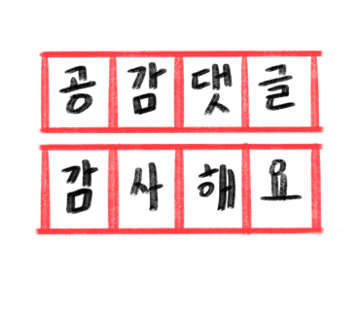
세상에서 가장 맛난 음식 : 길벗의 라면 |  |  | https://blog.naver.com/annerheekim/222811665066

카구리 라면밥, 주말 라면요리 컵라면 볶음밥 만들기 |  |  | https://blog.naver.com/yimi0505/222717221317
라면포트 다양하게 가능! 멀티쿠커 추천 |  |  | https://blog.naver.com/lovingssu/222796683081
백종원 냉라면 레시피 신라면 냉라면 요리 |  |  | https://blog.naver.com/lotusms12/222814687664
라볶이 레시피 라면요리 라볶이 만들기 |  |  | https://blog.naver.com/jin5194/222691252214
신볶게티 컵라면 편의점 신상 짜장라면 조합 |  |  | https://blog.naver.com/kimhy004/222727233011
어쩌다 한번 라면요리 콩나물라면 끓이기 콩나물요리 |  |  | https://blog.naver.com/bdan9333/222687283629
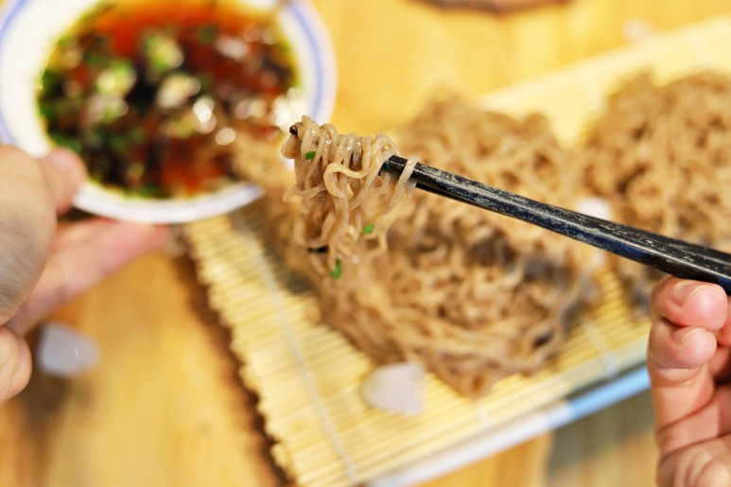
맛있는 라면 추천 소바라면 라면종류 |  |  | https://blog.naver.com/blogdanielland/222745784740
짜파구리 조리법 짜장라면 조합 짜파게티 맛있게 끓이는법 |  |  | https://blog.naver.com/misoo0612/222737247106
짜파게티 맛있게 끓이는법 짜장라면 꿀조합 |  |  | https://blog.naver.com/naettee/222690365918
짜파구리 조리법 레시피 짜파게티 맛있게 끓이는법 짜장 라면... |  |  | https://blog.naver.com/kimhy004/222699564833
짜장라볶이 레시피, 짜장라면으로 아이들 간식 짜장떡볶이... |  |  | https://blog.naver.com/jiwon_n37/222724754780
신라면 투움바 파스타 만들기 간단한간식 우유 로제라면 맛있게... |  |  | https://blog.naver.com/misoo0612/222744181528
레시피 간단한 야식 라면볶이 만들기 모짜렐라치즈 라면요리 |  |  | https://blog.naver.com/kyoungmik/222746935513
양송이스프라면 전자레인지 조리 GS편의점 오뚜기 신상라면 |  |  | https://blog.naver.com/mirikhan/222795459025

단무지무침 삭힌 고추 넣은 꼬들단무지무침 라면이랑 찰떡~! |  |  | https://blog.naver.com/dhdmsdo79/222727834437
단무지무침 삭힌 고추 넣은 꼬들단무지무침 라면이랑 찰떡~! |  |  | https://blog.naver.com/dhdmsdo79/222727834437
짜파구리 조리법 짜파게티 맛있게 끓이는법 짜장라면 조합 추천! |  |  | https://blog.naver.com/mijinkim80/222705057772
[나또레시피] 나또 사골라면 야식으로 최고!_한끼요리나또 |  |  | https://blog.naver.com/baby0817/222692504325
신라면 투움바 파스타 만들기 매콤 로제라면 우유 라면 맛있게... |  |  | https://blog.naver.com/moonra84/222756734140
쿠지라이식 라면 맛있게 끓이는 법 볶음라면 레시피 요리 |  |  | https://blog.naver.com/peace8012/222662986887
컵라면 볶음밥 만드는법 간단한 자취생 요리 라면볶음밥 (라면밥) |  |  | https://blog.naver.com/psy9133/222703583178
신라면 투움바 파스타 만들기 매콤 크림파스타 레시피 |  |  | https://blog.naver.com/mijinkim80/222658019676
주꾸미 해물라면 만들기. 개운한 해장라면 젠한국 비스포크... |  |  | https://blog.naver.com/catseyesung/222768374153 | 1
짜파구리 조리법 짜파게티 맛있게 끓이는법 짜장라면 조합... |  |  | https://blog.naver.com/limeshampoo/222749367364
짜장라면 레시피, 틈파게티와 부추의 만남! 부추짜장라면... |  |  | https://blog.naver.com/chunsaseng/222779454570
저탄수화물 저나트륨 곤약라면 빼빼곤약 |  |  | https://blog.naver.com/musoi99/222803400749
라죽 만드는법 누룽지 라면죽 라면 누룽지죽 만들기 누룽지 요리 |  |  | https://blog.naver.com/limeshampoo/222736228983

백종원 라볶이 레시피 만들기 라볶이 황금레시피 간단한 라면요리 |  |  | https://blog.naver.com/ssieie/222677524218
쿠지라이식 라면 맛있게 끓이는 법 볶음라면 레시피 |  |  | https://blog.naver.com/jin5194/222680739883
주간일기 챌린지3. 한강라면 맛있게 먹은날~ |  |  | https://blog.naver.com/jyjamom/222798286238
백종원 돼지고기 짬뽕라면 대파 파채 파기름 라면 대패삼겹살... |  |  | https://blog.naver.com/limeshampoo/222710248780

라면스프 요리 사리곰탕 파스타 만들기 |  |  | https://blog.naver.com/geminipark/222737022760
순두부 열라면 요리 밥은 필수 감탄나오는 해장라면! 라면... |  |  | https://blog.naver.com/baby0817/222666031761
백종원 돼지고기 짬뽕라면 레시피 라면 맛있게 끓이는 법 |  |  | https://blog.naver.com/naettee/222687151706
순두부 열라면 레시피 해장라면 매운 김치라면 맛있게... |  |  | https://blog.naver.com/bongs1021/222666159236
전복라면 맛있게 끓이는법♪(feat.너구리) |  |  | https://blog.naver.com/believe1011/222759824775
쿠지라이식 라면 맛있게 끓이는 법 볶음라면 레시피 치즈라면... |  |  | https://blog.naver.com/moonra84/222778567051
김치 라면 맛있게 끓이는 법 최애 라면레시피 |  |  | https://blog.naver.com/beluga11/222811099195
순두부 열라면 레시피 1인분 열라면 순두부 해장라면 맛있게... |  |  | https://blog.naver.com/moonra84/222758365559

